상품제안서
메이드유 블랙쿠션 (소) - 30 × 30CM | 상품코드: F28037

 |  |  |  |  |  |  | 02-412-0044 | www.easy1.co.kr
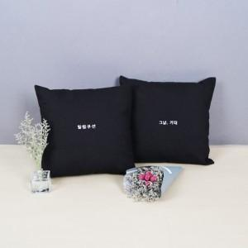

【상세/제작정보】

【인쇄/포장옵션】 | 실크, 자수, 풀칼라 / 포장불가능

【공급단가】 | 수량 | 100~ | 300~ | 500~ | 1,000~ | 3,000~
*VAT별도 | 단가 | 6,170원 | 6,080원 | 5,930원 | 5,700원 | 5,460원

【상품 URL】 | http://www.easy1.co.kr/src/goods_detail.php?gdno=28037

